Database - Giải thích
 |  | Danh sách các bảng database

STT | Tên bảng | Tên thuộc tính | Kiểu dữ liệu | Ghi chú
1 | Chuyende | MaID | nvarchar(50)
 |  | Ten | nvarchar(50)
 |  | Mota | nvarchar(500)
 |  | Khongsudung | bit
 |  | CreatedAt | datetime
 |  | CreatedBy | nvarchar(450)
 |  | UpdatedAt | datetime
 |  | UpdatedBy | nvarchar(450)
 |  | DeletedAt | datetime
 |  | DeletedBy | nvarchar(450)
2 | Chuyende_Tailieu | MaID | nvarchar(50)
 |  | ChuyendeID | nvarchar(50)
 |  | Tieude | nvarchar(200)
 |  | Ngaytao | datetime
 |  | Loaitailieu | nvarchar
 |  | Kichthuoc | decimal(18,2)
 |  | Khongsudung | bit
3 | Chuyende_Cauhoi | MaID | nvarchar(50)
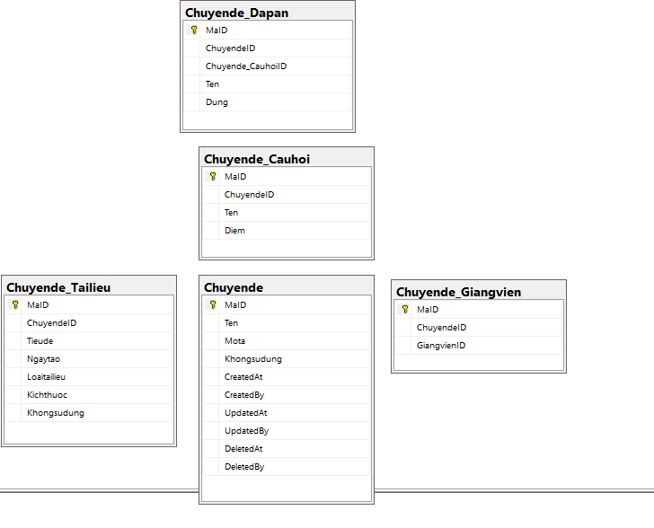
 |  | ChuyendeID | nvarchar(50)
 |  | Ten | nvarchar(200)
 |  | Diem | decimal(18,2) | Xóa và đề xuất thực hiện tính sống
4 | Chuyende_Dapan | MaID | nvarchar(50)
 |  | ChuyendeID | nvarchar(50)
 |  | Chuyende_CauhoiID | nvarchar(50)
 |  | Ten | nvarchar(500)
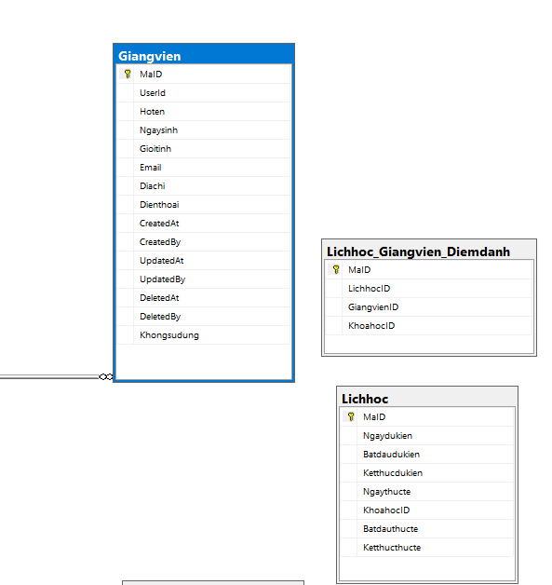
 |  | Dung | bit
5 | Chuyende_Giangvien | MaID | nvarchar(50)
 |  | ChuyendeID | nvarchar(50)
 |  | GiangvienID | nvarchar(50)
6 | Giangvien | MaID | nvarchar(50)
 |  | UserId | nvarchar(450) | Sử dụng để fk sang bảng AspNetUser -> Các chức năng xác thực
 |  | Hoten | nvarchar(200)
 |  | Ngaysinh | datetime
 |  | Gioitinh | nvarchar(10) | Nam, Nữ,Không đề cập (Chưa ràng buộc trong Service)
 |  | Email | nvarchar(50)
 |  | Diachi | nvarchar(200)
 |  | Dienthoai | nvarchar(50)
 |  | Khongsudung | bit
 |  | CreatedAt | datetime
 |  | CreatedBy | nvarchar(450)
 |  | UpdatedAt | datetime
 |  | UpdatedBy | nvarchar(450)
 |  | DeletedAt | datetime
 |  | DeletedBy | nvarchar(450)
7 | Hocvien | MaID | nvarchar(50)
 |  | UserId | nvarchar(450) | Sử dụng để fk sang bảng AspNetUser -> Các chức năng xác thực
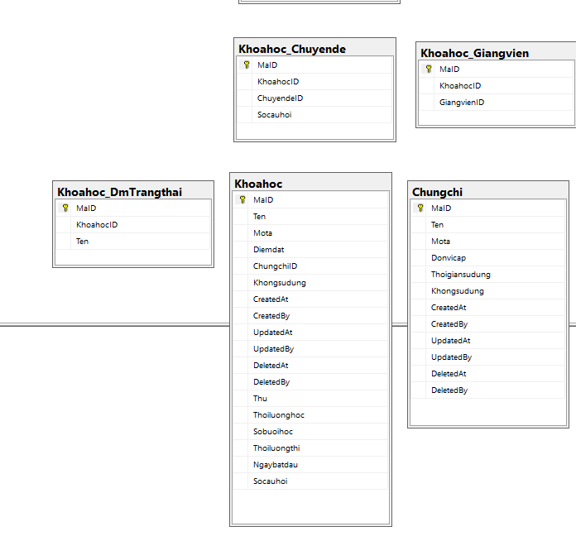
 |  | Hoten | nvarchar(200)
 |  | Ngaysinh | datetime
 |  | Gioitinh | nvarchar(10)
 |  | Email | nvarchar(50)
 |  | Diachi | nvarchar(200)
 |  | Dienthoai | nvarchar(50)
 |  | Khongsudung | bit
 |  | CreatedAt | datetime
 |  | CreatedBy | nvarchar(450)
 |  | UpdatedAt | datetime
 |  | UpdatedBy | nvarchar(450)
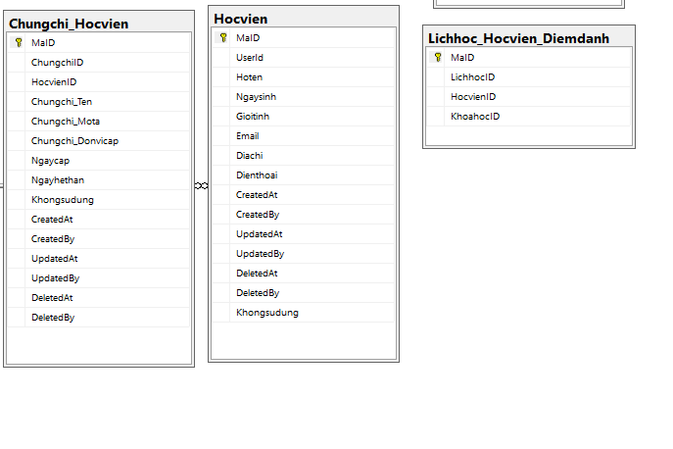
 |  | DeletedAt | datetime
 |  | DeletedBy | nvarchar(450)
8 | Khoahoc | MaID | nvarchar(50)
 |  | Ten | nvarchar(200)
 |  | Mota | nvarchar(500)
 |  | Diemdat | decimal(18,2)
 |  | ChungchiID | nvarchar(50)
 |  | Thu | nvarchar(100)
 |  | Thoiluonghoc | decimal(4,1)
 |  | Sobuoihoc | decimal(4,1)
 |  | Thoiluongthi | decimal(18,2)
 |  | Ngaybatdau | datetime
 |  | Socauhoi | decimal(4,1)
9 | Khoahoc_Giangvien | MaID | nvarchar(50)
 |  | KhoahocID | nvarchar(50)
 |  | GiangvienID | nvarchar(50)
10 | Khoahoc_Hocvien | MaID | nvarchar(50)
 |  | KhoahocID | nvarchar(50)
 |  | HocvienID | nvarchar(50)
 |  | Diem | decimal(18,2)
 |  | Dieuchinh | decimal(18,2)
11 | Khoahoc_Chuyende | MaID | nvarchar(50)
 |  | KhoahocID | nvarchar(50)
 |  | ChuyendeID | nvarchar(50)
 |  | Socauhoi | decimal(18,2)
12 | Khoahoc_dmTrangthai | MaID | nvarchar(50) | Chưa can thiệp bảng này
 |  | KhoahocID | nvarchar(50)
 |  | Ten | nvarchar(200)
13 | Lichhoc | MaID | nvarchar(50) | Thiếu trường GiangvienID và ChuyendeID (Set up 1 Khóa học sẽ có nhiều chuyên đề và giảng viên tương ứng với chuyên đề đó => Backend sẽ thực hiện random theo 1 loại cấu hình để đảm bảo trong 1 tuần mỗi chuyên đề sẽ được xuất hiện ít nhất 1 lần Thực hiện sau khi hoàn thành MVP
 |  | KhoahocID | nvarchar(50)
 |  | Ngaydukien | datetime
 |  | Batdaudukien | datetime
 |  | Ketthucdukien | datetime
 |  | Ngaythucte | datetime
 |  | Batdauthucte | datetime
 |  | Ketthucthucte | datetime
 |  | GiangvienID | nvarchar(50)
 |  | ChuyendeID | nvarchar(50)
14 | Lichhoc_Giangvien_Diemdanh | MaID | nvarchar(50) | Thiếu trường thời gian điểm danh (Sẽ thực hiện sau khi hoàn thành MVP)
 |  | LichhocID | nvarchar(50)
 |  | GiangvienID | nvarchar(50)
 |  | KhoahocID | nvarchar(50)
15 | Lichhoc_Hocvien_Diemdanh | MaID | nvarchar(50) | Thiếu trường thời gian điểm danh (Sẽ thực hiện sau khi hoàn thành MVP)
 |  | LichhocID | nvarchar(50)
 |  | HocvienID | nvarchar(50)
 |  | KhoahocID | nvarchar(50)
16 | Chungchi | MaID | nvarchar(50)
 |  | Ten | nvarchar(50)
 |  | Mota | nvarchar(500)
 |  | Donvicap | nvarchar(500)
 |  | Thoigiansudung | decimal(18,2)
 |  | Khongsudung | bit
 |  | CreatedAt | datetime
 |  | CreatedBy | nvarchar(450)
 |  | UpdatedAt | datetime
 |  | UpdatedBy | nvarchar(450)
 |  | DeletedAt | datetime
 |  | DeletedBy | nvarchar(450)
17 | Chungchi_Hocvien | MaID | nvarchar(50)
 |  | ChungchiID | nvarchar(50)
 |  | HocvienID | nvarchar(50)
 |  | Chungchi_Ten | nvarchar(200)
 |  | Chungchi_Mota | nvarchar(500)
 |  | Chungchi_Donvicap | nvarchar(200)
 |  | Ngaycap | datetime
 |  | Ngayhethan | datetime
 |  | Khongsudung | bit
 |  | CreatedAt | datetime
 |  | CreatedBy | nvarchar(450)
 |  | UpdatedAt | datetime
 |  | UpdatedBy | nvarchar(450)
 |  | DeletedAt | datetime
 |  | DeletedBy | nvarchar(450)
18 | Baithuhoach | MaID | nvarchar(50)
 |  | KhoahocID | nvarchar(50)
 |  | HocvienID | nvarchar(50)
 |  | Diem | decimal(18,2) | Đã xóa và tạo function tính điểm cho bài thu hoạch, đang thực hiện tính điểm cho khóa học
 |  | Thoigianlambai | decimal(18,2) | Ghi nhận thời gian làm bài của học viên
 |  | CreatedAt | datetime
 |  | CreatedBy | nvarchar(450)
 |  | UpdatedAt | datetime
 |  | UpdatedBy | nvarchar(450)
 |  | DeletedAt | datetime
 |  | DeletedBy | nvarchar(450)
19 | Baithuhoach_Cauhoi | MaID | nvarchar(50)
 |  | BaithuhoachID | nvarchar(50)
 |  | NdCauhoi | nvarchar(200) | Đã thêm
 |  | CauhoiID | nvarchar(50) | Đã thêm
 |  | NdTraloi | nvarchar(200) | Đã thêm
 |  | TraloiID | nvarchar(50) | Ghi nhận câu trả lời của học viên
 |  | NdDapan | nvarchar(200) | Đã thêm
 |  | DapanID | nvarchar(50) | Đáp án đúng
 |  | Dung | bit | Ghi nhận đúng sai của câu trả lời
 | Baithuhoach_Traloi | MaID | nvarchar(50)
 |  | BaithuhoachID | nvarchar(50)
 |  | Baithuhoach_CauhoiID | nvarchar(50)
 |  | TraloiID | nvarchar(50)
 |  | NdTraloi | nvarchar(200)
 |  | Dung | bit
 |  | Chon | bit
20 | Diadiem | MaID | nvarchar(50) | Đang muốn thực hiện xóa bảng này, chuyển địa chỉ từ bảng này sang thực hành
 |  | Diachi | nvarchar(200)
21 | Thuchanh | MaID | nvarchar(50)
 |  | KhoahocID | nvarchar(50)
 |  | Diachi / DiachiID | nvarchar(50)
 |  | GiangvienID | nvarchar(50)
 |  | Soluongtoida | nvarchar(50)
 |  | LichhocID | nvarchar(50)
22 | Thuchanh_Dangky | MaID | nvarchar(50)
 |  | KhoahocID | nvarchar(50)
 |  | ThuchanhID | nvarchar(50)
 |  | HocvienID | nvarchar(50)
 |  | Dangky | bit

Hàm tự động tạo lịch học
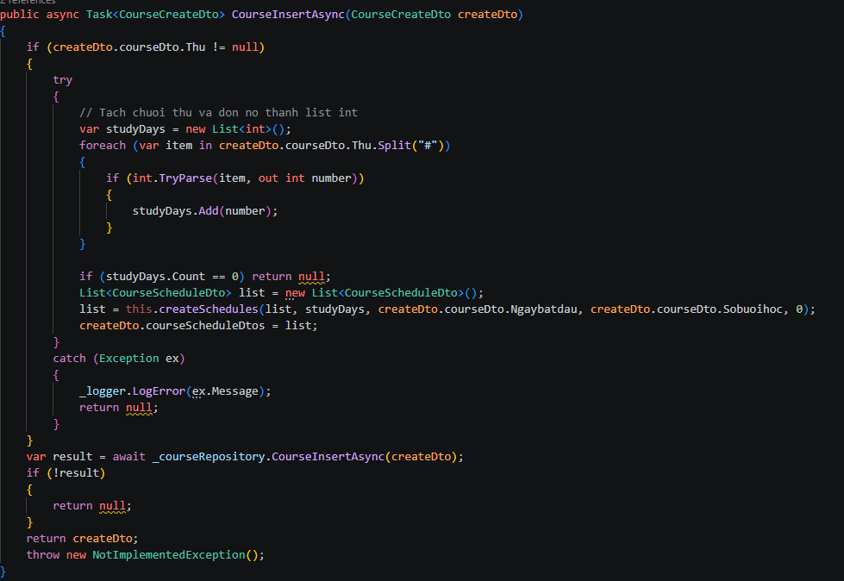

Mô tả: | Data thứ dạng: 1 -> 7 hoặc 2 -> 8 (Các thứ cách với nhau bằng kí tự #)

Input đầu vào: - List<int> studyDays: Danh sách thứ (được tách ra trong hàm chính) - Ngayhientai: Dữ liệu DateTime được người dùng nhập - Sobuoihoc: Dạng decimal do người dùng nhập - count: Biến đếm, dùng cho đệ quy

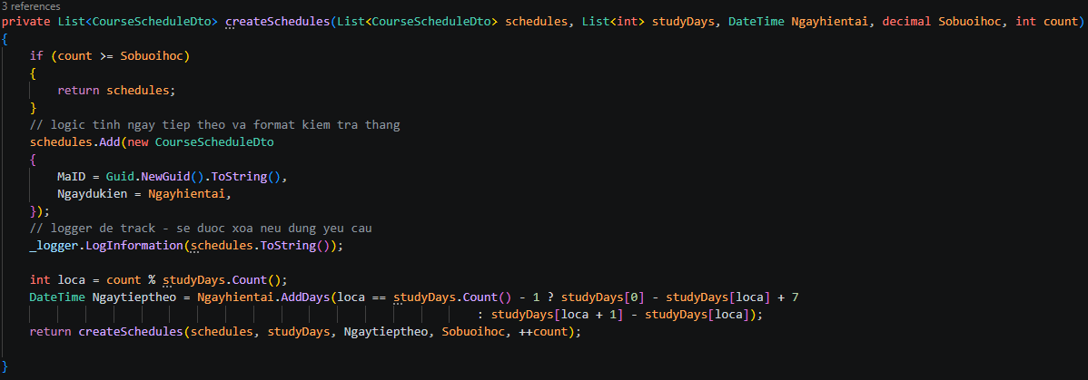
Ouput đầu ra: - Danh sách lịch học

Mô tả logic: Hàm sẽ thực hiện tạo 1 lịch học và gán vào mảng với Ngaydukien = Ngayhientai, sau đó sẽ thực hiện + số ngày (Nếu vị trí trong mảng studyDays ở cuối mảng thì sẽ lấy giá trị đầu mảng - giá trị vị trí hiện tại + 7, còn lại sẽ lấy giá trị vị trí tiếp theo - giá trị vị trí hiện tại) Thực hiện đệ quy theo biến đếm cho đến khi biến đếm = Sobuoihoc |  | Warning: Điều kiện bắt buộc - Ngayhientai phai thuộc vào thứ đầu tiên, ví dụ: Thứ đầu tiên của mảng là thứ 2 (2) thì ngày đầu tiên bắt buộc phải là 11/05/2026 hoặc 18/05/2026 Test case thoả khi thực hiện upgrade logic: - Thu: 2#4#6, Ngaybatdau: 12/05/2026

